Portada
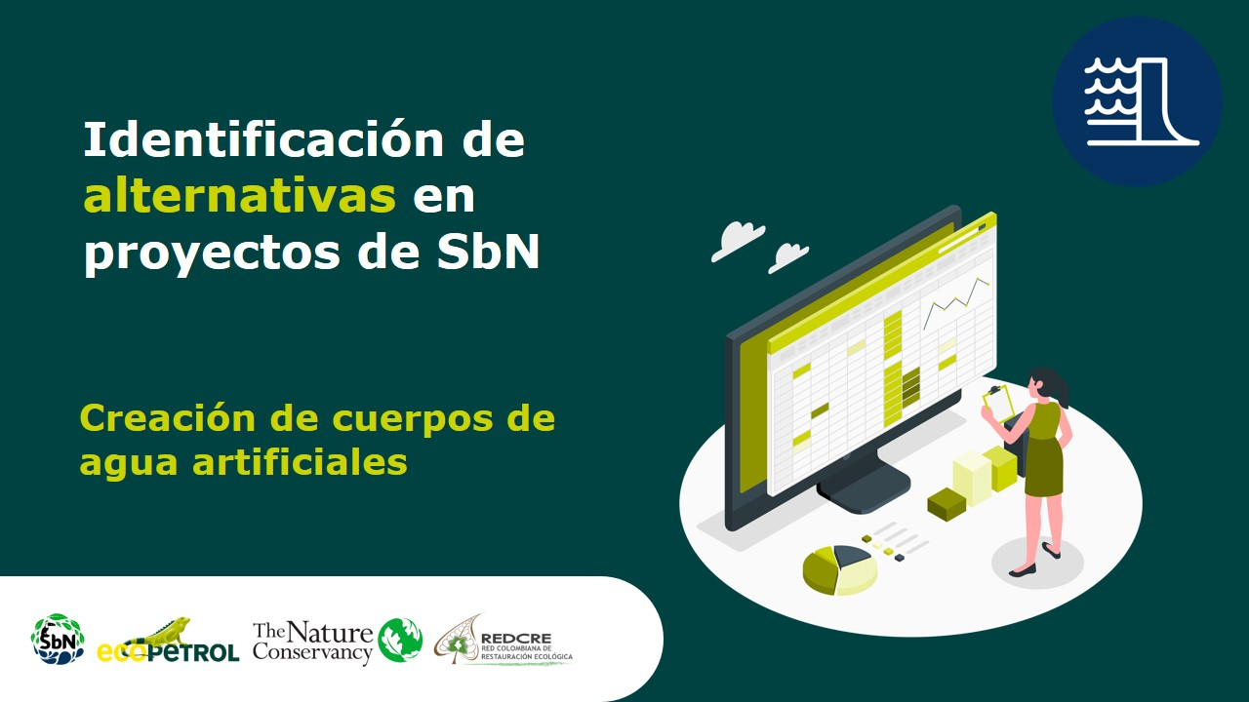

Estanque de detención
Regeneración natural
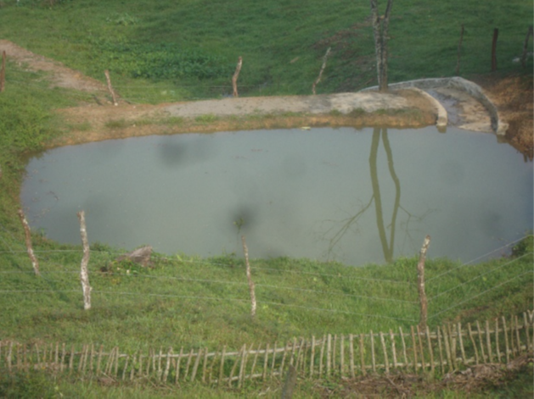
Alternativa: Estanque de detención |  | Fotografías
Definición | Cuerpo de agua artificial que almacena el agua lluvia o el agua proveniente del desbordamiento de otro cuerpo de agua aledaño de manera temporal, por lo que también puede ser referido como estanque o depósito seco. Después del evento de precipitación, el agua fluye por un sistema de drenaje o es utilizada para reúso. También pueden ser conocidos como jagüeyes, balsas, embalses, estanques, cajas de agua, aljibes, trampas de agua o bordos de agua, que para esta técnica corresponden a los que almacenan el agua de manera temporal. | 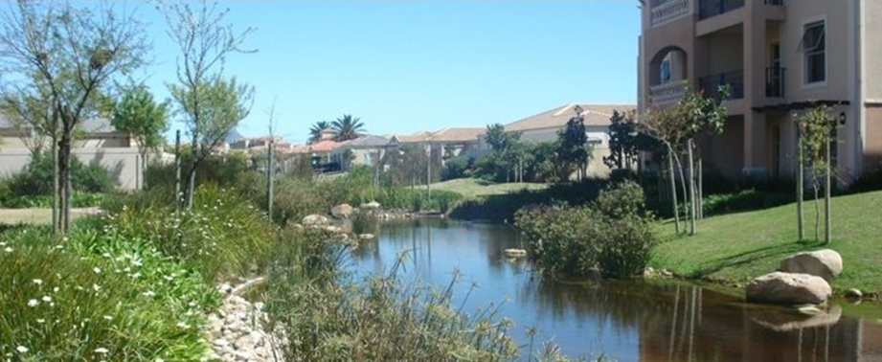
Objetivo | Almacenar de manera temporal el agua generada por eventos extremos de altas precipitaciones, para reducir el riesgo de desastre por inundación. |  |  | SuD sostenible, s.f.
Aislamientos perimetrales
¿Cuándo aplicar esta técnica? | Esta tecnología se aplica cuando se quiere retener el agua proveniente del desbordamiento de cuerpos de agua como ríos, lagos, drenajes fluviales, entre otros, con el fin de atenuar el pico de caudal generado durante el evento de lluvia torrencial. Generalmente se utiliza en terrenos deprimidos para aprovechar el espacio para retener el agua y como espacios para uso paisajístico, ecosistémico o recreativo.
Orientaciones para su aplicación | Características del terreno: a) Área disponible comprendida entre 4 y 30 hectáreas; sin embargo, se puede adaptar de acuerdo con los registros históricos de eventos de lluvia torrenciales o los que han generado inundaciones. b) Pendiente longitudinal inferior al 15 %. Se recomienda generar una diferencia de cotas entrada-salida del agua de metro y medio. c) Si las características del suelo no son impermeables, es necesario instalar un sistema impermeabilizante. |  | Ferrnández, et al., 2017
 | Rendimientos teóricos: Reducción del caudal punta: ALTO. Reducción de volumen: ESCASO. Tratamiento de calidad de agua: MEDIO. Potencial beneficio social/urbana: ALTO. Potencial ecológico: MEDIO.
 | Requisitos de mantenimiento: a) Eliminación de restos y residuos. b) Mantener en buen estado la vegetación. c) Limpiar las entradas y salidas de agua y/o instalar una unidad de desbaste (rejillas para sólidos). d) Controlar el nivel de sedimentos y eliminar cuando sea preciso.
Referencias | SuD sostenible (s.f.) Medidas estructurales. en: http://sudsostenible.com/tipologia-de-las-tecnicas/medidas-estructurales/ Fernández, D., Martínez, M. y Ramírez, H. (2017). Obras de captación, derivación y regulación del agua: Diseño y construcción de jagüeyes. En: https://0201.nccdn.net/1_2/000/000/170/8fa/Dise--o-y-Construcci--n-de-Jagueyes.pdf Naturalea (s.f.). Creación de una balsa de laminación y mejora de la riera de Sant Llorenç en la nueva zona urbanizada del sector de Ca n’Alemany en Viladecans, Barcelona. En: https://www.naturalea.eu/Ntr/wp-content/uploads/2018/07/balsa_viladecans_es.pdf | 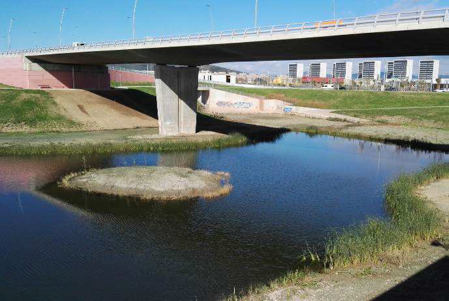 | Naturaleza, s.f.

Estanque de retención
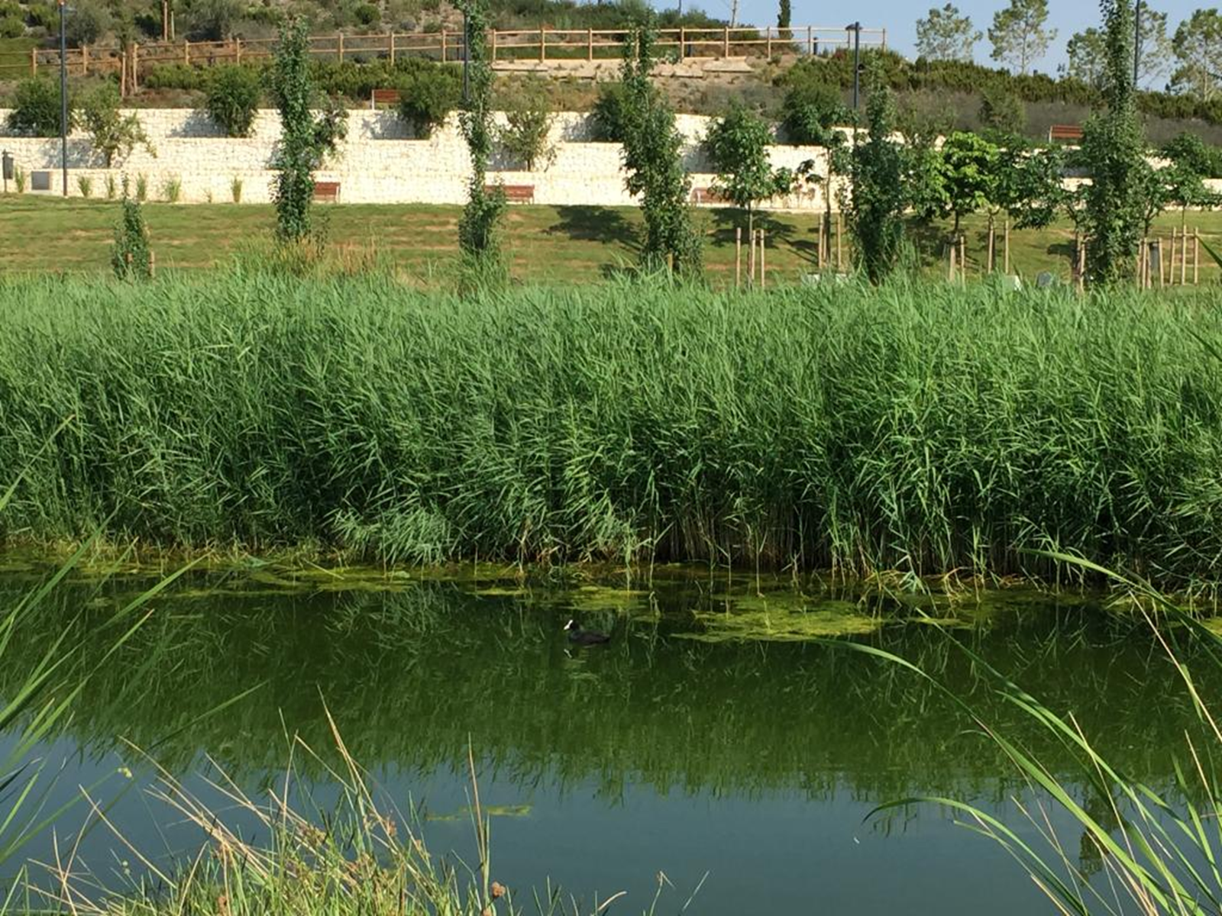
Regeneración natural
Alternativa: Estanque de retención |  | Fotografías
Definición | Cuerpo de agua artificial que almacenan el agua lluvia o el agua proveniente de escurrimientos superficiales o desbordamiento de otro cuerpo de agua aledaño de manera permanente, por lo que permiten la proliferación de flora y fauna acuáticas. La posibilidad de almacenamiento permanente permite que se generen procesos microbiológicos de descomposición de materia orgánica y eliminación de otros contaminantes, llevados a cabo por las plantas y microorganismos que allí habitan.
Objetivo | Almacenar de manera permanente el agua generada por eventos extremos de altas precipitaciones para reducir el riesgo de desastre por inundación.
Aislamientos perimetrales
¿Cuándo aplicar esta técnica? | Esta tecnología se aplica cuando se quiere retener el agua proveniente del desbordamiento de cuerpos de agua como ríos, lagos, drenajes fluviales, entre otros, y almacenarla de manera permanente generando así un hábitat para flora y fauna. A pesar de que el almacenamiento del agua es de carácter permanente, podría haber fluctuaciones en el volumen del espejo de agua debido a las temporadas de lluvia y menos lluvia de la región. Su uso puede generar espacios para uso paisajístico, turístico, educativo, ecosistémico o recreativo. |  | Ayuntamiento de Alicante, s.f.
Orientaciones para su aplicación | Características del terreno: a) Área disponible comprendida de aproximadamente 10 hectáreas; sin embargo, se puede adaptar de acuerdo con los registros históricos de eventos de lluvia torrenciales o los que han generado inundaciones. b) Pendiente longitudinal inferior al 15 %. Se recomienda generar una diferencia de cotas entrada-salida del agua entre 1,2 m y 1,8 m. c) Suelos arcillosos de baja permeabilidad. Si las características del suelo no son impermeables, es necesario instalar un sistema impermeabilizante.
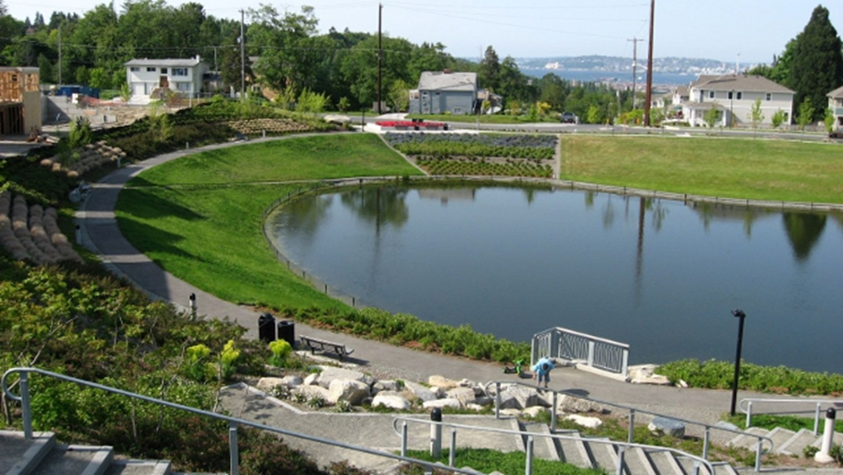
 | Rendimientos teóricos: Reducción del caudal punta: BUENO, este rendimiento aumentará el volumen de diseño y con la implementación de unidades adicionales para la detención. Reducción de volumen: ESCASO. Este rendimiento aumentará el volumen de diseño y con la implementación de unidades adicionales para la detención. Tratamiento de calidad de agua: MEDIO. Potencial beneficio social/urbana: ALTO. Potencial ecológico: ALTO
 | Requisitos de mantenimiento: a) Eliminación de restos y residuos. b) Mantener en buen estado la vegetación. c) Limpiar las entradas y salidas de agua y/o instalar una unidad de desbaste (rejillas para sólidos). d) Controlar el nivel de sedimentos y eliminar cuando sea preciso.
Referencias | SuD sostenible (s.f.) Medidas estructurales. en: http://sudsostenible.com/tipologia-de-las-tecnicas/medidas-estructurales/ Fernández, D., Martínez, M. y Ramírez, H. (2017). Obras de captación, derivación y regulación del agua: Diseño y construcción de jagüeyes. En: https://0201.nccdn.net/1_2/000/000/170/8fa/Dise--o-y-Construcci--n-de-Jagueyes.pdf Ayuntamiento de Alicante (s.f.). Parque La Marjal [Imagen]. Galería de Imágenes: Galería Parque La Marjal. Ayuntamiento de Alicante, Urbanismo, Parque La Marjal. En: https://www.alicante.es/es/equipamientos/parque-marjal |  | SuD sostenible, s.f.

Humedal artificial
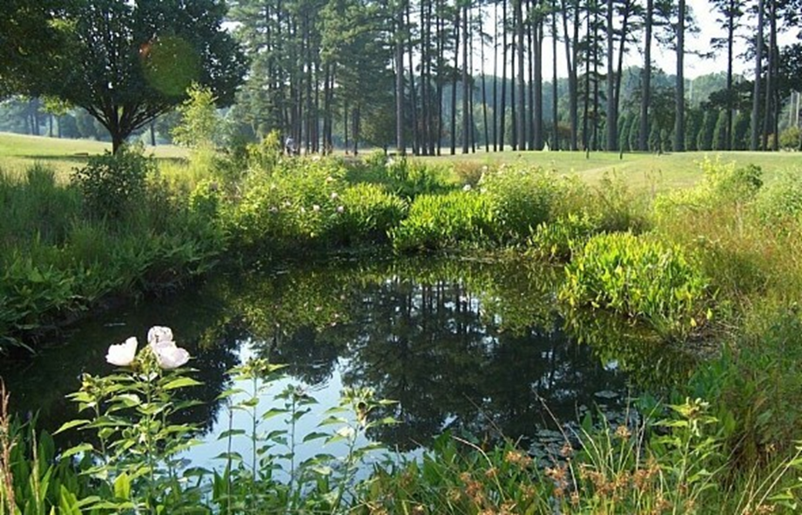
Regeneración natural
Alternativa: Humedal artificial |  | Fotografías
Definición: | Son sistemas construidos por el hombre que permiten el almacenamiento de agua de escorrentía pluvial y/o de desbordamientos de cuerpos de agua, con una elevada densidad de vegetación como medio de amortiguamiento. Aunque su fin principal, generalmente, es la descontaminación de aguas residuales, hay varios casos de éxito en los que se han utilizado como medida para la mitigación de inundaciones, por lo que se incluyen dentro de las alternativas de la SbN de Creación de cuerpos de agua artificiales. Los humedales artificiales pueden ser de dos tipos: humedal artificial de flujo superficial (HAFS) y humedal artificial de flujo subsuperficial (HAFSs).
Objetivo: | Almacenar agua para la gestión del riesgo de inundaciones generados por eventos extremos de altas precipitaciones.
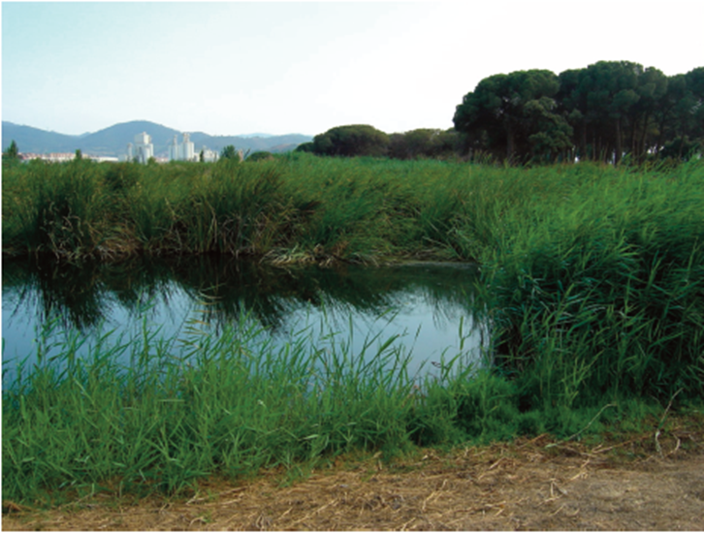
Aislamientos perimetrales
¿Cuándo aplicar esta técnica? | Esta tecnología se aplica cuando se quiere almacenar agua proveniente del desbordamiento de cuerpos de agua como ríos, lagos, drenajes fluviales, entre otros, y la calidad del agua puede afectarse en el momento del evento de lluvia y debe ser tratada, o desea hacerse reúso del agua almacenada. Algunas causas de la posible contaminación del agua del evento de lluvia pueden ser filtraciones en la red de drenaje fluvial o del alcantarillado, cercanía a plantas de tratamiento, mala disposición de aguas residuales o de residuos sólidos. El almacenaje del agua será de carácter permanente para generar el hábitat para la flora y fauna propia de un humedal. Puede generar espacios para uso paisajístico, turístico, educativo, ecosistémico o recreativo. |  | SuD sostenible, s.f.
Orientaciones para su aplicación | Características del terreno: a) El área disponible dependerá de los diseños y los objetivos de volumen de almacenamiento y de los de depuración de agua. b) La pendiente longitudinal no debe superar al 8 %. Se recomienda generar una diferencia de cotas entrada-salida del agua entre 0,9 m y 1,5 m. c) En suelos arcillosos de baja permeabilidad es necesario instalar un sistema impermeabilizante, como geomembranas, para proteger los acuíferos cercanos.
 | Rendimientos teóricos: Reducción del caudal punta: BUENO. Reducción de volumen: ESCASO. Tratamiento de calidad de agua: MEDIO. Este rendimiento aumentará el volumen de diseño, el tipo de humedal artificial y con la implementación de unidades adicionales para la depuración del agua almacenada. Potencial beneficio social/urbana: BUENO. Potencial ecológico: ALTO.
 | Requisitos de mantenimiento: a) Eliminación de restos y residuos. b) Mantener en buen estado la vegetación y el ecosistema que se genera alrededor del humedal artificial. c) Limpiar las entradas y salidas de agua y/o instalar una unidad de desbaste (rejillas para sólidos). d) Controlar el nivel de sedimentos y eliminar cuando sea preciso.
Referencias | SuD sostenible (s.f.) Medidas estructurales. en: http://sudsostenible.com/tipologia-de-las-tecnicas/medidas-estructurales/ Salas, Pidre y Cuenca ( 2008). Manual de tecnologías no convencionales para la depuración de aguas residuales. Andalucía: Instituto del Agua Andalucía. En: https://www.researchgate.net/publication/276276384_APLICACION_AL_TERRENO_MANUAL_DE_TECNOLOGIAS_NO_CONVENCIONALES_PARA_LA_DEPURACION_DE_AGUAS_RESIDUALES |  | Fuente: Salas, Pidre y Cuenca, 2008.

Pozos y zanjas
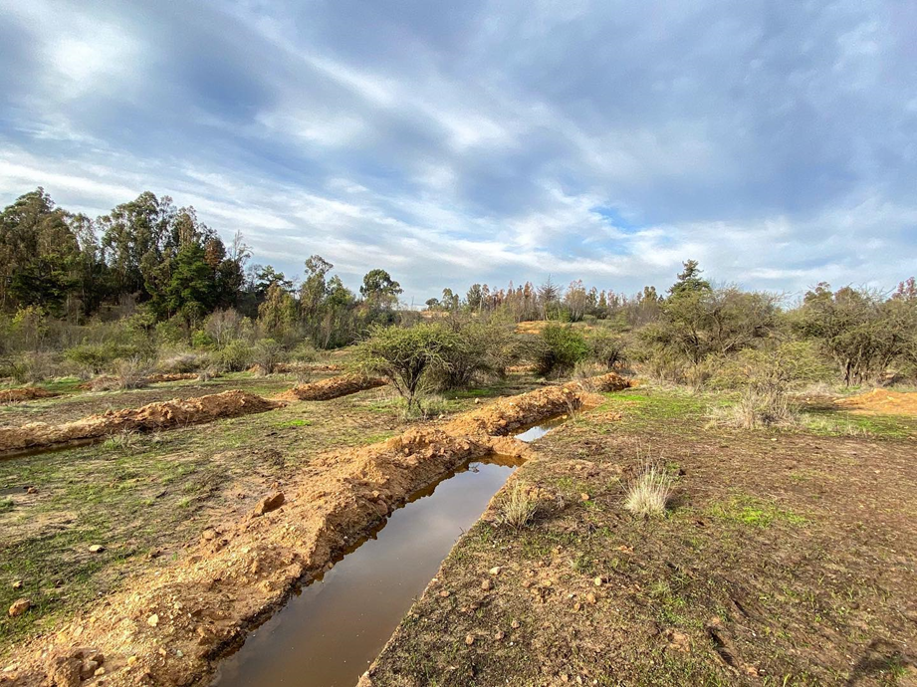
Regeneración natural
Alternativa: Pozos y zanjas |  | Fotografías
Definición: | Cuerpo de agua artificial que almacenan el agua lluvia o el agua proveniente de escurrimientos superficiales o desbordamiento de otro cuerpo de agua aledaño, de manera temporal. Los pozos y zanjas se diferencian de otras tecnologías por su tamaño, ya que corresponden a pequeñas excavaciones para el almacenamiento.
Objetivo: | Almacenar de manera temporal, en pequeñas estructuras, el agua generada por eventos extremos de altas precipitaciones, para reducir el riesgo de desastre por inundación.
Aislamientos perimetrales
¿Cuándo aplicar esta técnica? | Esta tecnología se aplica cuando se quiere retener, de manera temporal, el agua proveniente del escurrimiento, desbordamiento de cuerpos de agua como ríos, lagos, drenajes fluviales, entre otros. Muchas veces la construcción de los pozos está acompañada de la siembra de especies nativas de la región o cultivos, con el fin de retener el agua almacenada por más tiempo. Su uso está asociado, además del almacenamiento para reúso del agua para riego, a la recarga de acuíferos en zonas donde la pendiente es muy alta y se dificulta la infiltración del agua de escorrentía. Las zanjas y pozos pueden generar espacios para uso paisajístico, turístico, educativo, ecosistémico o recreativo. |  | EH2030, 2020.
Orientaciones para su aplicación | Características del terreno: a) En áreas con pendientes altas, construir pozos y zanjas de manera paralela a la curva de nivel. b) Suelos de alta permeabilidad si se desea hacer recarga a acuíferos. c) Suelos arcillosos de baja permeabilidad, para retener el agua por más tiempo y reutilizarla.
 | Rendimientos teóricos: Reducción del caudal punta: MEDIO. Reducción de volumen: ALTO. Tratamiento de calidad de agua: BAJO. Potencial beneficio social/urbana: MEDIO. Potencial ecológico: BAJO, sin embargo, puede aumentar si se siembra vegetación nativa para contribuir en la retención del agua.
 | Requisitos de mantenimiento: a) Eliminación de restos y residuos. b) Mantener en buen estado la vegetación. c) Controlar el nivel de sedimentos y eliminar cuando sea preciso.
Referencia: | SuD sostenible (s.f.) Medidas estructurales. en: http://sudsostenible.com/tipologia-de-las-tecnicas/medidas-estructurales/ Fernández, D., Martínez, M. y Ramírez, H. (2017). Obras de captación, derivación y regulación del agua: Diseño y construcción de jagüeyes. En: https://0201.nccdn.net/1_2/000/000/170/8fa/Dise--o-y-Construcci--n-de-Jagueyes.pdf Escenarios hídricos 2030 EH2030, 2020. Los procesos de infiltración hacen que el agua sea democrática [Imagen]. En: https://escenarioshidricos.cl/noticia/zanjas-de-infiltracion-hacen-que-el-agua-sea-democratica/ Instituto Interamericano de Cooperación para la Agricultura (IICA), 2018. Inventario de tecnologías de manejo de agua para la agricultura familiar. En: http://repositorio.iica.int/bitstream/handle/11324/7220/BVE18040308e.pdf?sequence=1&isAllowed=y |  | IICA, 2018

